CollectiveAccess
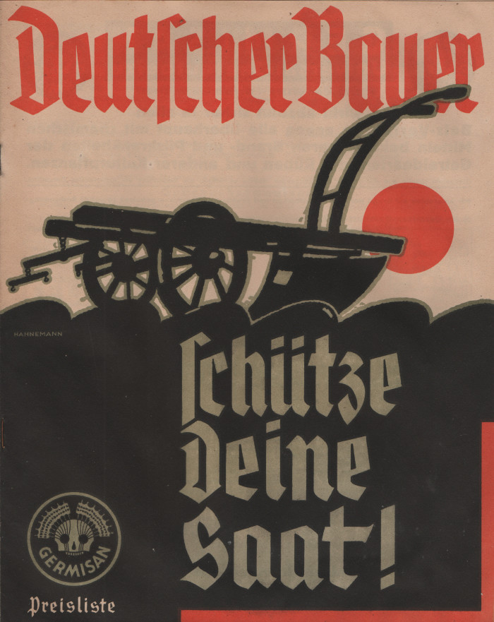
Image | Object | Description | Date
 | Broschüre "Germisan" (A1713) | In dieser Broschüre bewarb die Firma "Fahlberg, List & Co. in Magdeburg-Südost" unterschiedliche Pflanzenschutzmittel wir "Germisan Universal-Saatgutbeize" und "Tutan Trockenbeize". Zur Tilgung von Ungeziefer wie Flöhen oder Läusen bei Mensch und Tier wurde "Mordax" angeboten. Verschiedene Präparate unter dem Markennamen "Hora" sollten der Bekämpfung von Mäusen und Ratten dienen. Weitere Desinfektionsmittel zur Anwendung im Stall sowie Insektengifte gegen Wanzen, Erdflöhe, Schnecken, Mückenlarven und Maulwurfsgrillen wurden ebenfalls beworben.
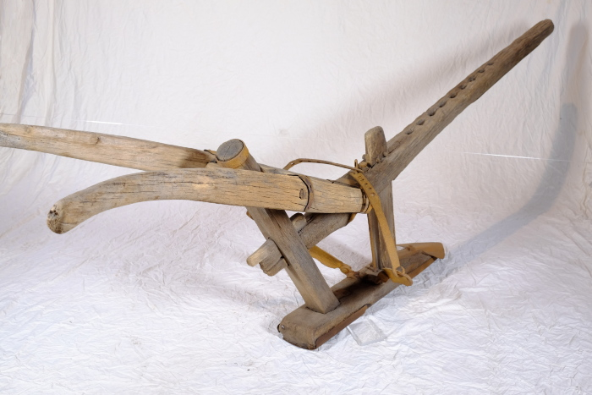 | Haken (Hakenpflug) (A1304) | Grundlegend kann zwischen Haken- und Beetpflügen unterschieden werden. Hakenpflüge sind in der Regel symetrisch konstruiert und wühlen den Boden auf, wenden die Erde aber nicht zu einer bestimmten Seite. Beetpflüge sind hingegen meist asymetrisch konstruiert. Mit dieser jüngeren Pflugform wurde die Erde zusätzlich auf eine Seite, meistens die rechte, gewendet. Der hier vorliegende Haken ist die ältere Pflugform. Er wurde sowohl zum tiefen, als auch zum flachen Pflügen und mitunter auch zum Anhäufeln von Kartoffeln eingesetzt. Beim sogenannten "Mutzschener Groschenfund" im Jahre 1973 wurden bei Bauarbeiten in Mutzschen (bei Grimma) Münzen aus der Zeit der Husseitenverwüstung 1429 gefunden. Ebenfalls zum Fund gehörten zwei Pflugeisen, welche belegen, dass der Hakenpflug zu dieser Zeit in der Region genutzt wurde. Die Pflugschar, also der eiserne Haken der die Erde umpflügt, ist gleichmäßig geformt und mittig angebracht. Zudem verfügt der Haken über zwei eiserne Streichbretter, die jeweils rechts und links der Schar befestigt sind. Diese Streichbretter konnten bei Bedarf ausgeklappt werden, um die Erde glatt zu streichen. Der Hakenpflug wurde mit einem zweirädrigen, höhenverstellbaren Vorwagen (Vorspanner) genutzt, an welchem der Pflugbaum (Grindel) befestigt wurde. Durch die variable Höhe der Auflage am Vorwagen konnte in unterschiedlichen Tiefen gepflügt werden.
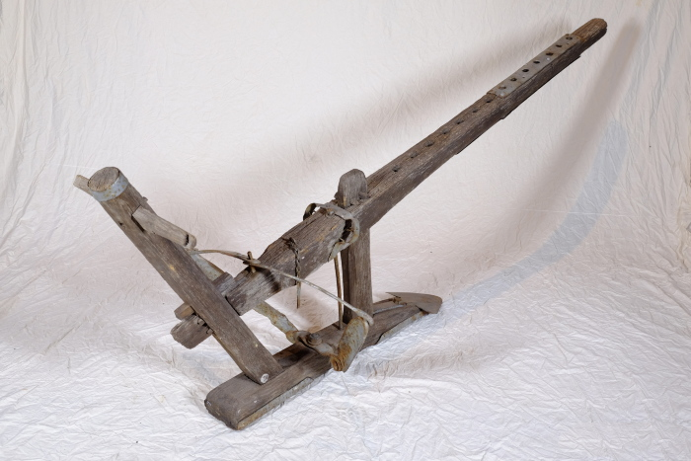 | Haken (Hakenpflug) (A1597) | Grundlegend kann zwischen Haken- und Beetpflügen unterschieden werden. Hakenpflüge sind in der Regel symetrisch konstruiert und wühlen den Boden auf, wenden die Erde aber nicht zu einer bestimmten Seite. Beetpflüge sind hingegen meist asymetrisch konstruiert. Mit dieser jüngeren Pflugform wurde die Erde zusätzlich auf eine Seite, meistens die rechte, gewendet. Der hier vorliegende Haken ist die ältere Pflugform. Er wurde sowohl zum tiefen, als auch zum flachen Pflügen und mitunter auch zum Anhäufeln von Kartoffeln eingesetzt. Beim sogenannten "Mutzschener Groschenfund" im Jahre 1973 wurden bei Bauarbeiten in Mutzschen (bei Grimma) Münzen aus der Zeit der Husseitenverwüstung 1429 gefunden. Ebenfalls zum Fund gehörten zwei Pflugeisen, welche belegen, dass der Hakenpflug zu dieser Zeit in der Region genutzt wurde. Die Pflugschar, also der eiserne Haken der die Erde umpflügt, ist gleichmäßig geformt und mittig angebracht. Zudem verfügt der Haken über zwei eiserne Streichbretter, die jeweils rechts und links der Schar befestigt sind. Diese Streichbretter konnten bei Bedarf ausgeklappt werden, um die Erde glatt zu streichen. Der Hakenpflug wurde mit einem zweirädrigen, höhenverstellbaren Vorwagen (Vorspanner) genutzt, an welchem der Pflugbaum (Grindel) befestigt wurde. Durch die variable Höhe der Auflage am Vorwagen konnte in unterschiedlichen Tiefen gepflügt werden.
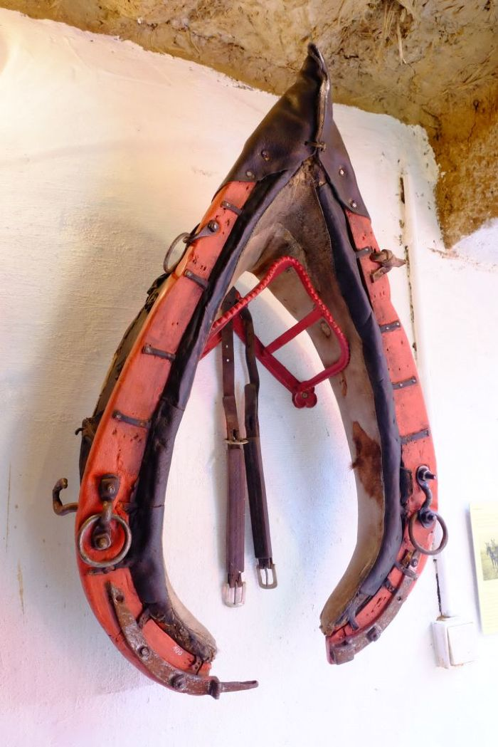
 | Kummet (A1100) | Das Kummet wurde Zugtieren wie Pferden oder Ochsen angelegt, um die Zuglast von Nacken, Hals und Luftröhre abzuleiten und auf die Schultern zu verteilen. Damit stellt es eine Verbesserung im Vergleich zu Joch und Brustgeschirr dar. Ein mit einem Kummet ausgestattetes Tier konnte höhere Lasten ziehen und war dadurch effizienter.
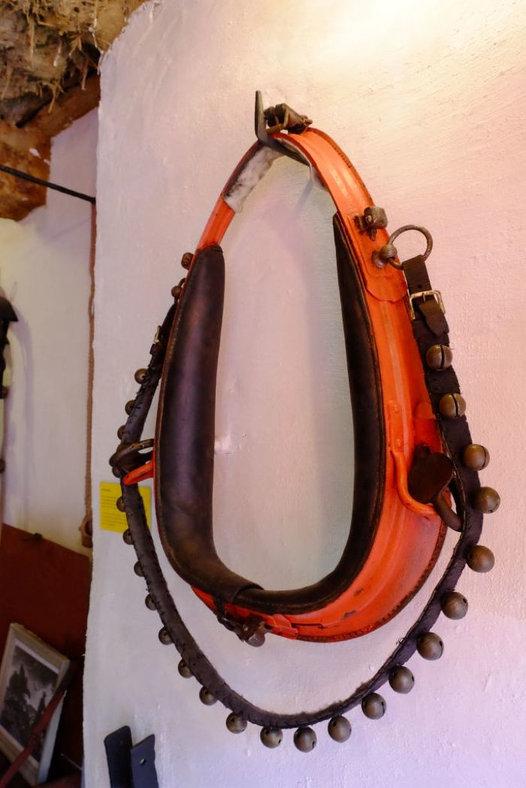
 | Kummet (A1101) | Das Kummet wurde Zugtieren wie Pferden oder Ochsen angelegt, um die Zuglast von Nacken, Hals und Luftröhre abzuleiten und auf die Schultern zu verteilen. Damit stellt es eine Verbesserung im Vergleich zu Joch und Brustgeschirr dar. Ein mit einem Kummet ausgestattetes Tier konnte höhere Lasten ziehen und war dadurch effizienter.
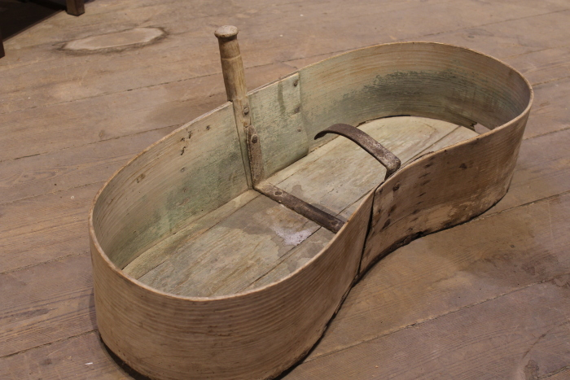 | Säwanne, A1321 (R04) | Pflügen, Säen, Jäten - 2 War der Boden mit Pflug und Egge vorbereitet, wurde die Saat ausgebracht. Je nach Pflanze geschah dies noch im Herbst oder im folgenden Frühjahr. Auch dieser Arbeitsschritt geschah sehr lange Zeit von Hand, mit Hilfe einer Säwanne, eines Sätuches oder eines einfachen Sacks. Die Samen wurden von Hand gestreut. Nach der Aussaht wurden die Samen meist noch einmal geeggt, das heißt mithilfe einer Egge untergehoben. Erst im 20. Jahrhundert kamen verschiedene Sämaschinen wie beispielsweise die Dippelmaschine auf. Weitere Objekte aus dieser Kategorie: A1230 – Dibbelmaschine A1506 – Säwanne A1636 – Saatstreuer
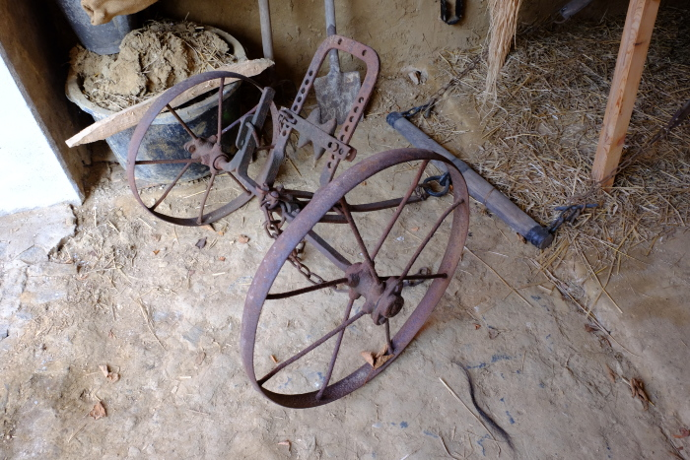 | Vorwagen mit Waagbalken (Ortscheid), A1724 (R16) | Vorspannen, Reiten, Striegeln – 2 Mit dem Vorwagen beenden wir unseren digitalen Rundgang und knüpfen gleichzeitig beim eingangs vorgestellten Hakenpflug an. Denn sollte ein Pflug von einem Zugtier gezogen werden, so musste der Pflugbaum (die lange Stange an der Vorderseite des Pfluges) auf einem Vorwagen befestigt werden. Vor diesen Wagen wurden wiederum ein oder mehrere Zugtiere gespannt. Um die Zuglast gleichmäßig zu verteilen, kamen dafür ein oder mehrere Ortscheide (die Querstangen zwischen Wagen und Tier) zum Einsatz. Ein weiterer positiver Effekt dieser Technik war, dass die Auflagehöhe des Pfluges auf dem Wagen verstellt werden konnte. Damit konnte man regulieren, wie tief die Pflugschar den Boden umpflügen sollte. Mit dem erneuten Pflügen begann ein weiteres Erntejahr und für unseren Rundgang schließt sich der Kreis.
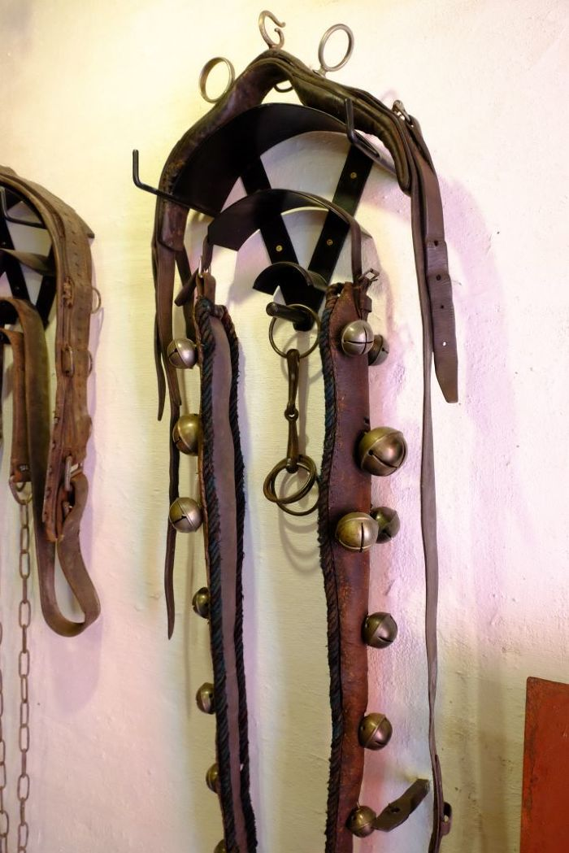
 | Zuggeschirr (A1102)

